test
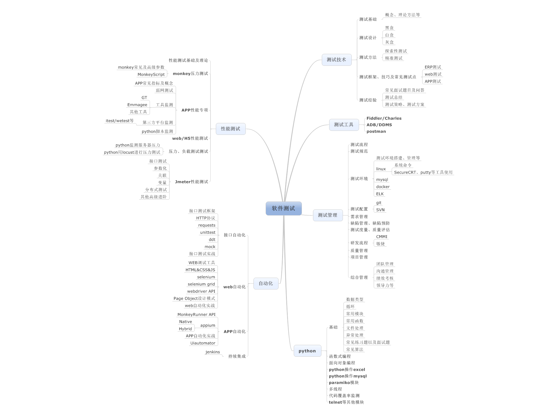
朱正仁 | 32 | 2017-11-11
朱正仁 | 44

正仁

1 | 2 | 3 | 4
1
2
3
4

